①【文】スケジュールフォーマット
＜文章検/準会場＞ | 2025-02-05 | 全校・学年／コース単位 |  | スケジュール
【本ファイルについて】
＜文章検ご担当者様用＞…検定実施スケジュールシート（本シート）
運営等にかかる業務内容を実施時期ごとにおまとめしております。
文章検を実施するために必ず行っていただきたい内容については
「文章検の運営にかかる項目」列に『●』が入っています。
＜関係者配付用＞…検定日当日の運営に携わる皆様へ（②シート目）
検定日当日の運営に携わる方へのお願いをおまとめしています。

フェーズ | 目安時期・期間 | 作業目安日 | 文章検の運営にかかる項目は『●』 | 文章検ご担当者様に していただくこと | 例 | 完了 したら ☑ | 参考情報
情報収集・ 取組内容検討 | 4月まで | 4月まで |  | 実施の目的を決定する。 | ■実施目的 ・基礎学力の向上 ・学習意欲の向上 ・総合的な言語能力の向上 ・資格取得による進路実現 ・地域連携の促進 等 | ☐ | ■学校課題解決ページ・団体受検取組事例 https://www.kanken.or.jp/dan-sprt/solution/ 文章検の取組目的や課題を整理できるフォーマットをご用意しています。 また、教育目標の達成に向けて検定をご活用いただいている 他校の取り組みをご覧いただけます。 ■検定実施サポートツール https://www.kanken.or.jp/dan-sprt/bunshouken/tool/ 会議用資料や集金を行う際にお役立ていただける資料をご用意してます。 ■学校向けマイページ※学校専用 https://dansprt-mypage.kanken.or.jp/public/0-1 学校個別の実施目的や課題等を記録いただけます。
取組内容・ 検定日の決定 |  |  |  | 実施にあたっての必要事項を決定する。 | ■検討する項目：受検対象・受検時期・校内受付期間・目標合格率・窓口・実施場所・集金方法 等 | ☐
指導 | 年度当初～ 検定日前日 | 年度当初～ 検定日前日 |  | 指導計画を立てる。 | ■主に授業内で取り組む場合… ・採用教材：基礎から学べる！文章力ステップ（有償） ・取組方法：1学期に「文章読解」「手紙文」2学期は「論説文」を国語科担当が 指導。「語彙・文法」「資料分析」は課題として、取り組ませる。 ■主に自学自習で取り組む場合… ・採用教材：読解力育成プリント（無償） ・取組方法：読解力育成プリントを印刷し、自学自習用に受検予定者に 配付のうえ、毎週提出させる。 | ☐ | ■各種資料と教材のページご案内 https://www.kanken.or.jp/dan-sprt/info_materials/ 検定に備えて学習するための採⽤教材を検討、書籍の場合は購⼊します。 有償・無償の学習コンテンツおよび申し込みに必要な資料は本リンクからご請求いただけます。 ■学校向けマイページ※学校専用 https://dansprt-mypage.kanken.or.jp/public/0-1 過去の資料の請求情報を確認いただけます。 また対策・指導内容や学習支援内容（指導方法・取組頻度・教材）等の情報を 記録できます。 記録された対策・指導内容は、複数の検定計画に紐づけることができます。
 |  |  |  | 対策をする。 |  | ☐
募集・申込 | 検定日の 約２か月前 ～約１か月前 | 12月5日～1月8日 | ● | 申し込みに必要な資料を協会に請求する。 | 例）受検予定の人数が1，2学年合計200名の場合の請求内容 ＜生徒配布用＞受検案内・検定料納入袋を210部 ＜校内掲示用＞ポスター3部 | ☐
 |  |  | ● | 受検対象者に申込資料を配布し、 締切日までに申込情報を取りまとめる。 | 団体専用ページより名簿ファイルひな形をダウンロードし、 ファイルに生徒の情報（氏名・フリガナ・受検級・生年月日）を入力する。 | ☐ | ■団体専用ページ https://portal.kanken.or.jp/Dantai/Account/LogOn 名簿ファイルのひな形をご用意しております。
 |  |  | ● | ・前回までの繰越者を確認する。 ・申込締切日までに協会に申し込む。 ・（申込内容に変更が生じた場合）申込締切日までに変更する。 |  | ☐ | ■下記よりインターネットでお申込みいただけます。 団体専用ページ https://portal.kanken.or.jp/Dantai/Account/LogOn ★団体専用ページでできること ・申込締切日当日まで申し込みが可能です。 ・申込締切日当日まで申込内容を変更できます。
 |  | 申込締切日 | 2025-01-09
 |  | 2月4日まで | ● | 払込請求書到着後、検定日前日までに検定料を支払う。 |  | ☐ | 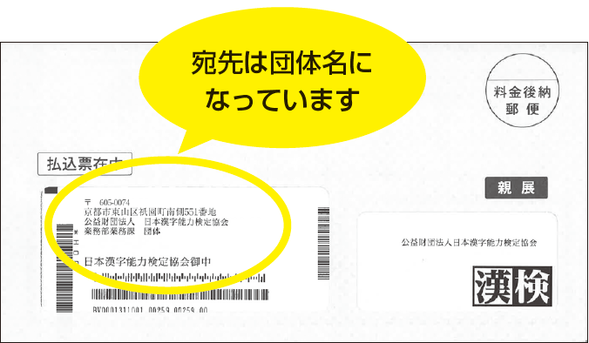 SMBCファイナンスサービス株式会社から送られる専用の 請求書兼払込票を使用して学校内口座より検定料を払い込みます。
試験運営 | 検定日数日前まで | 問題発送 |  |  |  |  | ■学校向けマイページ※学校専用 問題・答案用紙の伝票番号を確認いただけます。
 |  | 2月2日まで | ● | 検定日当日の詳細事項を受検者に連絡する。 | 詳細事項の例） 集合時間・検定時間・受検する教室・持ち物 等 | ☐ | ■検定実施サポートツール https://www.kanken.or.jp/dan-sprt/bunshouken/tool/ 検定日当日のお知らせ文書や関係者配付用の資料をダウンロードいただけます。
 |  | 2月3日まで | ● | ・当日運営に携わる方に②シート目「検定日当日の運営に携わる皆様へ」と準会場の手引きを配付する。 ・②シート目「検定日当日の運営に携わる皆様へ」を参考に、 検定日当日に使う問題用紙・答案用紙の部数確認や、 会場設営の準備を行う。 | ・問題用紙、答案用紙の部数を確認する。 ・運営関係者に「準会場の手引き」と「検定日当日の動きについて」を配布する。 ・受検会場の設営を行う。 | ☐
 | 検定日当日 | 検定日当日
 |  | 2025-02-05 | ● | 検定を実施する。 ※②シート目「検定日当日の運営に携わる皆様へ」を参照 |  | ☐
 |  |  | ● | ・問題用紙と答案用紙をすべて回収する。 ・問題に同梱の着払伝票を利用し、受検者分の答案用紙、 検定実施報告書を協会へ返送する。 |  | ☐
試験運営後 | 検定日～ 約１０日後以降 | 2月15日まで | ● | ・欠席者へ問題用紙を配付する。 ・必要に応じて、特別欠席制度（※）を申請する。 |  | ☐ | （※）特定の欠席理由に該当すると認められた欠席者の受検機会を同一団体・同一検定内での受検に限り、約1年受検機会を繰り越すことができる制度です。 「文章検団体受検ハンドブック」P17～P19をご覧ください。 ■文章検 特別欠席制度申請フォーム https://ssl.kanken.or.jp/webapp/form/24651_dmkb_3/index.do こちらからも特別欠席を申請いただけます。
 |  | 標準解答公開
 |  | 2月5日から約1週間後 |  | 文章検ホームページで標準解答を確認する。 |  | ☐ | ■標準解答 https://www.kanken.or.jp/bunshouken/answer/ 自己採点を行う際にご活用ください。標準解答は結果と一緒にお送りします。
 | 検定日の 約３０日後以降 | WEB合否結果公開
 |  | 2月5日から約30日後 |  | 団体専用ページで合否結果を確認する。 |  | ☐ | ■団体専用ページ https://portal.kanken.or.jp/Dantai/Account/LogOn 検定結果資料がお手元に届く前に合否結果をご確認いただけます。 認証番号についてもこちらでご確認いただけます。 ■学校向けマイページ※学校専用 https://dansprt-mypage.kanken.or.jp/public/0-1 各回・年度ごとの【志願者数】・【受検者数】・【合格者数】・【合格率】が学年別・級別に表示され、さまざまな観点から検定結果を振り返ることができます。
 | 検定日の 約４０日後以降 | 検定結果資料発送 |  |  |  |  | ■学校向けマイページ※学校専用 結果資料の伝票番号を確認いただけます。
 |  | 2月5日から約40日後 | ● | 検定結果資料・標準解答を配付する。 （欠席者には標準解答を配付する） |  | ☐ | 協会から送付される検定結果資料は 「文章検団体受検ハンドブック」P15をご覧ください。また、下記に結果返却の際にご活用いただけるツールをご用意しております。 ■検定実施サポートツール https://www.kanken.or.jp/dan-sprt/bunshouken/tool/
 |  |  |  | （特別欠席制度を申請した場合） 繰越者を団体専用ページより確認する。 |  | ☐ | ■団体専用ページ https://portal.kanken.or.jp/Dantai/Account/LogOn こちらより繰越者をご確認いただけます。
 |  |  |  | （追加受検者がいる場合） 追加分の払込請求書を使い検定料を振り込む。 |  | ☐
 |  | 2月5日から約45日後 |  | 受検結果を踏まえて、目的課題に対する 振り返り・今後の指導方針を検討する。 | 例）「文章検の実施目的：総合的な言語能力の向上」の場合の振り返り ・1，2年生を対象に各教科担当が授業・補習の時間を利用して、出題範囲を指導したことによって、文章を書くことに抵抗感をもつ生徒が減った。今後は、ブレーンストーミングや、生徒同士互いに作成した文章を相互に採点するなど、グループワークを通じた取り組みを設けることによって、文章を書くことができる生徒を増やしたい。 | ☐ | ■学校課題解決ページ https://www.kanken.or.jp/dan-sprt/solution/ 年度当初に設定した目的課題についての振り返りや次の学習につなげるためのフォーマットをご用意しております。 ■学校向けマイページ※学校専用 https://dansprt-mypage.kanken.or.jp/public/0-1 団体内での情報共有や担当者への引き継ぎにお使いいただける 「実践レポート」や「検定実施記録・引継書」をダウンロードいただけます。

②【文】検定日当日の運営に携わる皆様用
検定日当日の運営に携わる皆様へ

●試験監督者・運営者の集合時刻 |  | 時 分 |  |  | ●文章検担当の先生のお名前
●集合場所

持参する資料
運営詳細 【１】～【7】の順にお進めください。
検定日 当日 までに すること | 【１】役割分担の決定…受検者数に応じて以下役割を運営者間で決定する。
 | 役割（例）
＜準会場の手引き＞
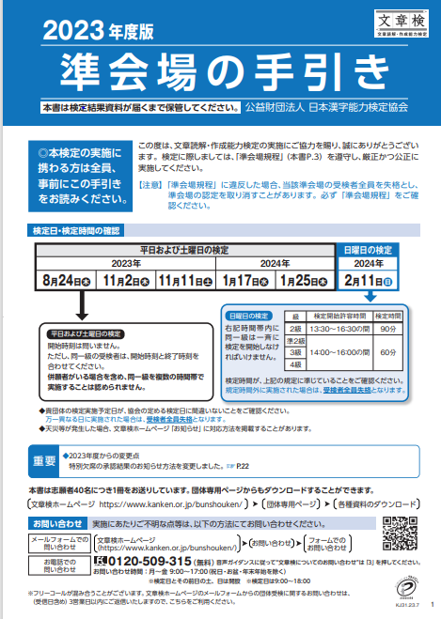
※最新の手引きをご用意します
 | 案内係 | 教室の案内・誘導係。
 | 受付係 | 昇降口で申込者の受け付けをする係。
 | 監督係 | 各教室の試験監督をする係。

 | 【２】「準会場規程」および「準会場の手引き」を確認する
 | ・「準会場の手引き」を確認し、検定実施の流れと要点を十分に理解する。

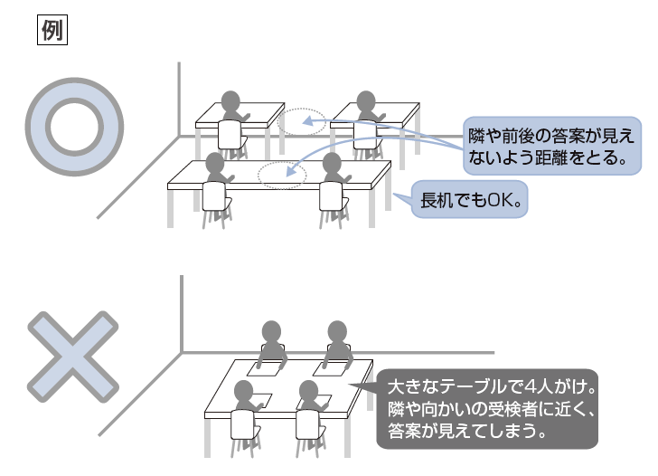
 | 【３】検定会場の事前準備
 | ・検定会場にふさわしくない掲示物があれば、可能な限り撤去もしくは目隠しをします。
 | ・受検者が検定に集中できるよう静かな環境設定を心がけてください。

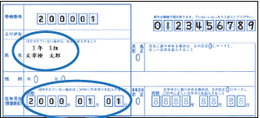
検定日 当日に すること | 【４】検定問題の事前準備
 | ・文章検担当者から検定問題を受け取り、会場(教室)別、級別に仕分ける(教室ごとに予備も用意する)
 | ・会場として使用する教室に必要資料を持参する。
 | [使用教室へ持参するもの]
 | ①問題・答案用紙
 | ②準会場の手引き
 | ③監督者用出欠記録シート(準会場の手引き巻末付録)
 | ④筆記用具(受検者が忘れた場合の予備含む)
 | ⑤ストップウォッチ・時計

 | 【５】受検者入室 ※「準会場の手引き」を参照ください！
 | ＜試験開始20分前＞※「準会場の手引き」7ページ参照
 | ・問題冊子・答案用紙が正しく配布されていることを確認した後、受検者に入室開始を知らせる。
 | ・入場する受検者に対して、注意事項を繰り返し案内する。

 | ＜試験開始10分前＞※「準会場の手引き」7ページ～10ページを参照
 | ・全員が着席していることを確認し、受検者に試験説明を開始する。

 | 【６】検定実施
 | ＜検定開始時刻＞
 | ・準会場の手引きに沿って検定開始のアナウンスをする。
 | ・巡回を行う。

 | ＜中間時刻＞（2級：開始から45分後、準2級～4級：30分後）※「準会場の手引き」11ページを参照
 | ・準会場の手引きに沿って中間時刻のアナウンスをする。

注意点！
・問題・答案用紙配付後、監督者は
決して会場を離れてはいけません。
・検定終了後は回収した答案用紙を
受検者の手の触れない場所に
保管してください。
 | ＜終了10分前＞※「準会場の手引き」11ページを参照
 | ・準会場の手引きに沿って終了10分前のアナウンスをする。

 | ＜検定終了時刻＞※「準会場の手引き」12ページを参照
 | ・準会場の手引きに沿って検定終了のアナウンスし、問題・答案用紙を回収する。
 | ・答案用紙の枚数が受検者数分揃ったことを確認し、受検者に退出のアナウンスをする。

 | ●問題・答案用紙の枚数メモ
 |  | 検定開始前 |  | 検定終了後
 |  | 志願者数 （申込者数） | 当日追加 （予備使用） | 受検者数 | 当日欠席人数 （余り枚数）
 | 2級
 | 準2級
 | 3級
 | 4級

 | 【7】検定実施後
 | ・文章検担当者に、問題・答案用紙を渡す。

メモ欄（ご自由にお使いください）

